Use case 1
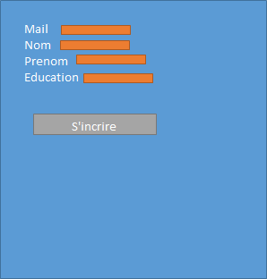
En se basant sur la description des fonctionnalités de la plateforme Hora ,identifier et remplir une fiche de cas d'utilisation, pour chacune des fonctionnalités décrites dans la sous-section du cahier des charges qui vous a été attribuée
CAS D'UTILISATION
Titre | inscription d'un etudiant a Thot
Numero | 1.0
Niveau de priorite
Acteur principal | Étudiant
Acteur secondaire | Systeme Thot
Pre-conditions: | Adresse email/niveau d'étude
Descriptions:
Postconditions: | envoie de user & pw a l'adresse email
Exceptions: | n/a
Extensions: | n/a

Pour chacune des fiches de cas d'utilisation que vous avez rempli, utilisez des cartes CRC pour clarifier le nom, les attributs,les responsabilités et les collaborateurs de toutes les entités (Acteurs primaires et secondaires) que vous jugez nécessaires au bon fonctionnement de ce cas d'utilisation
CRC: Etudiant #1.0
Attributs (Etats) |  | COLLABORATEUR
Email niveau education nom prenom

FONCTIONS (Responsables)
Fournir email Fournir niveau edu Fournir nom et prenom faire une demande d'inscription

À partir des CRC réalisez le diagramme de classe permettant de supporter ce cas d'utilisation
-nom
-prenom
-courriel
-education
+etudiant()
Etudiant
-nom
-prenom
-courriel
-education
+Index(String user, String pass)
+Inscription()
+Inscription(etudient e)
+sendMail(String email, String user, String password)
DefaultController

Réalisez le diagramme entitée-relation représentant la BD permettant de supporter ce cas d'utilisation

 | * [] Création de la BD permettant de supporter les Use Case Utilisateurs

Id
Nom
Prenom
Courriel
Education
Etudiant

Pour chacune des fiches de cas d'utilisation que vous avez rempli, réalisez une ébauche de l'interface usager permettant de la suporter

Use case 3
En se basant sur la description des fonctionnalités de la plateforme Hora ,identifier et remplir une fiche de cas d'utilisation, pour chacune des fonctionnalités décrites dans la sous-section du cahier des charges qui vous a été attribuée
CAS D'UTILISATION
Titre | Liste cours
Numero | 3
Niveau de priorite
Acteur principal | Etudiant
Acteur secondaire | system thot
Preconditions: | s'etre inscrit et connecter correctement
Descriptions: | l'etudiant doit voir la liste de cours qu'il peut choisir une fois connecter
Postconditions: | Voir liste de cours
Exceptions:
Extensions:

Pour chacune des fiches de cas d'utilisation que vous avez rempli, utilisez des cartes CRC pour clarifier le nom, les attributs,les responsabilités et les collaborateurs de toutes les entités (Acteurs primaires et secondaires) que vous jugez nécessaires au bon fonctionnement de ce cas d'utilisation
CRC: Etudiant #1.0
Attributs (Etats) |  | COLLABORATEUR
niveau d'éducation liste des cours

FONCTIONS (Responsables)
voir les cours

cours
-IdCours:string
-Nom:string
-Description:string
-Prerequis:string
-NbModule:string
-Content:string
+Cours():void
HomeController
-Cours:cours;
+HomeController()
+Admin()
+CoursEtudiant()
+Insert()
+Insert(Cours model)
+Delete(string Nomcours)
+Delete(Cours model)
+Update(String Nomcours)
+Update(Cours model)
À partir des CRC réalisez le diagramme de classe permettant de supporter ce cas d'utilisation

Réalisez le diagramme entitée-relation représentant la BD permettant de supporter ce cas d'utilisation

Cours
IdCours
nom
Description
Prerequis
NbModule

 | * [] Création de la BD permettant de supporter les Use Case Utilisateurs

Pour chacune des fiches de cas d'utilisation que vous avez rempli, réalisez une ébauche de l'interface usager permettant de la suporter

Use case 4
En se basant sur la description des fonctionnalités de la plateforme Hora ,identifier et remplir une fiche de cas d'utilisation, pour chacune des fonctionnalités décrites dans la sous-section du cahier des charges qui vous a été attribuée
CAS D'UTILISATION
Titre | Consultation matériel didactique
Numero | 4
Niveau de priorite
Acteur principal | etudiant
Acteur secondaire | systeme thot
Preconditions: | être admis au cours, avoir cliquer sur le cours
Descriptions: | consulter les cours au quelle un etudiant a droit
Postconditions: | être rediriger vers la page du cours
Exceptions:
Extensions:

Pour chacune des fiches de cas d'utilisation que vous avez rempli, utilisez des cartes CRC pour clarifier le nom, les attributs,les responsabilités et les collaborateurs de toutes les entités (Acteurs primaires et secondaires) que vous jugez nécessaires au bon fonctionnement de ce cas d'utilisation
CRC: Etudiant #1.0
Attributs (Etats) |  | COLLABORATEUR
niveau d'éducation liste des cours

FONCTIONS (Responsables)
voir les cours

À partir des CRC réalisez le diagramme de classe permettant de supporter ce cas d'utilisation

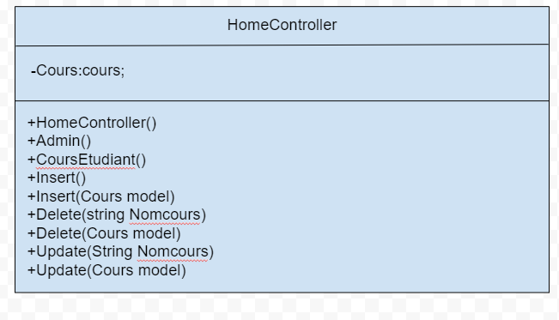

Réalisez le diagramme entitée-relation représentant la BD permettant de supporter ce cas d'utilisation

Cours
IdCours
nom
Description
Prerequis
NbModule
 | * [] Création de la BD permettant de supporter les Use Case Utilisateurs

Pour chacune des fiches de cas d'utilisation que vous avez rempli, réalisez une ébauche de l'interface usager permettant de la suporter

Use case 2 Admin
En se basant sur la description des fonctionnalités de la plateforme Hora ,identifier et remplir une fiche de cas d'utilisation, pour chacune des fonctionnalités décrites dans la sous-section du cahier des charges qui vous a été attribuée
44
 | CAS D'UTILISATION
 | Titre | Cours
 | Numero | 5
 | Niveau de priorite
 | Acteur principal | Enseignant
 | Acteur secondaire | System
 | Preconditions: | n/a
 | Descriptions: | Créer des cours pour les étudiants.
 | Postconditions: | n/a
 | Exceptions: | Si le cours existe déjà, alors l'on ne peut pas le recréer
 | Extensions:

Pour chacune des fiches de cas d'utilisation que vous avez rempli, utilisez des cartes CRC pour clarifier le nom, les attributs,les responsabilités et les collaborateurs de toutes les entités (Acteurs primaires et secondaires) que vous jugez nécessaires au bon fonctionnement de ce cas d'utilisation
 | CRC: Etudiant #1.0
 | Attributs (Etats) |  | COLLABORATEUR
 | nom nb de module description education content

 | FONCTIONS (Responsables)

À partir des CRC réalisez le diagramme de classe permettant de supporter ce cas d'utilisation

Réalisez le diagramme entitée-relation représentant la BD permettant de supporter ce cas d'utilisation

 |  | * [] Création de la BD permettant de supporter les Use Case Utilisateurs
Cours
IdCours
nom
Description
Prerequis
NbModule

Pour chacune des fiches de cas d'utilisation que vous avez rempli, réalisez une ébauche de l'interface usager permettant de la suporter

template
En se basant sur la description des fonctionnalités de la plateforme Hora ,identifier et remplir une fiche de cas d'utilisation, pour chacune des fonctionnalités décrites dans la sous-section du cahier des charges qui vous a été attribuée
CAS D'UTILISATION
Titre
Numero
Niveau de priorite
Acteur principal
Acteur secondaire
Preconditions:
Descriptions:
Postconditions:
Exceptions:
Extensions:

Pour chacune des fiches de cas d'utilisation que vous avez rempli, utilisez des cartes CRC pour clarifier le nom, les attributs,les responsabilités et les collaborateurs de toutes les entités (Acteurs primaires et secondaires) que vous jugez nécessaires au bon fonctionnement de ce cas d'utilisation
CRC: Etudiant #1.0
Attributs (Etats) |  | COLLABORATEUR

FONCTIONS (Responsables)

À partir des CRC réalisez le diagramme de classe permettant de supporter ce cas d'utilisation

Réalisez le diagramme entitée-relation représentant la BD permettant de supporter ce cas d'utilisation

 | * [] Création de la BD permettant de supporter les Use Case Utilisateurs

Pour chacune des fiches de cas d'utilisation que vous avez rempli, réalisez une ébauche de l'interface usager permettant de la suporter

